상품제안서
인켈 올인원 포터블 시계 블루투스 스피커 | 상품코드: S39811

 |  |  |  |  |  |  | 02-713-8555 | www.synergygift.co.kr
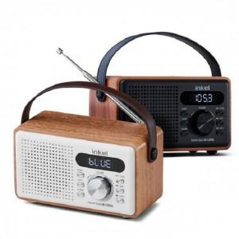

【상세/제작정보】 | <span style="font-size: 14pt;">※ 인쇄사이즈 : 약 14.5 x 7 cm (위치선정 협의필수)</span>

【인쇄/포장옵션】 | 실크, 풀칼라 / 포장지포장

【공급단가】 | 수량 | 20~ | 50~ | 100~ | 300~ | 500~
*VAT별도 | 화이트 | 47,720원 | 46,580원 | 44,670원 | 43,520원 | 42,380원
 | 블랙 | 47,720원 | 46,580원 | 44,670원 | 43,520원 | 42,380원

【상품 URL】 | https://www.synergygift.co.kr:443/src/goods_detail.php?gdno=39811

